申请表
气囊气密设备改造用机加件采购申请-2024.07.22.02

序号 | 零部件名称 | 品牌型号/图号 | 单位 | 数量 | 图示 | 用途 | 预算编码
1 | 储气罐安装底板 | —— | 个 | 1 | 略 | 用于气囊气密检测设备改造。 | ZY2124 VDC气阀
2 | 连杆1 | —— | 个 | 1 | 略
3 | 连杆2 | —— | 个 | 2 | 略
4 | 连杆3 | —— | 个 | 1 | 略
5 | 连接板 | —— | 个 | 1 | 略
6 | 销1 | —— | 个 | 2 | 略
7 | 销2 | —— | 个 | 2 | 略
8 | 气囊上压板底板 | —— | 个 | 1 | 略
9 | 1.0气囊底座 | —— | 个 | 1 | 略
10 | 气囊上压板底板 | —— | 个 | 1 | 略
11 | 气缸支架 | —— | 个 | 2 | 左右对称，各1件
12 | 底板 | —— | 个 | 1 | 略
13 | 底板 | —— | 个 | 1 | 略
14 | 气缸 | 气缸选用50x150，安装座两边伸出ϕ16-20连接柱，样式如图 | 个 | 1 | 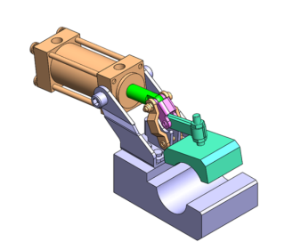
申请人：姚明阳
要求：零件加工完毕后试装验证，尺寸无问题后再做表面处理。
要求到货日期：2024.08.10前 |  |  |  |  |  |  |  | #REF!

手动压力机
